10.04.2025 mudeli tööpiirkond
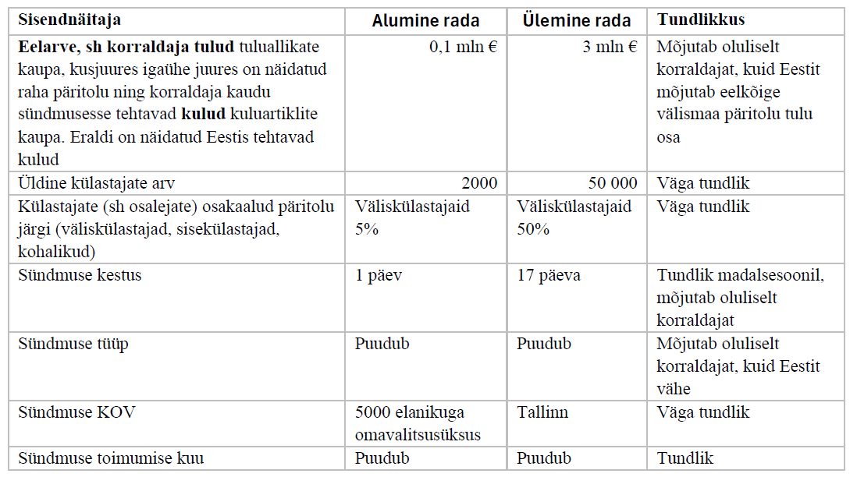
Täpsus ja tööpiirkond
Allikas: Suurte Kultuuri- ja Spordisündmuste Sotsiaal-majandusliku Mõju Mudeli (SuMu) manuaal

Väljund
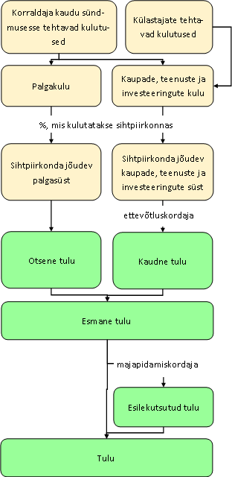
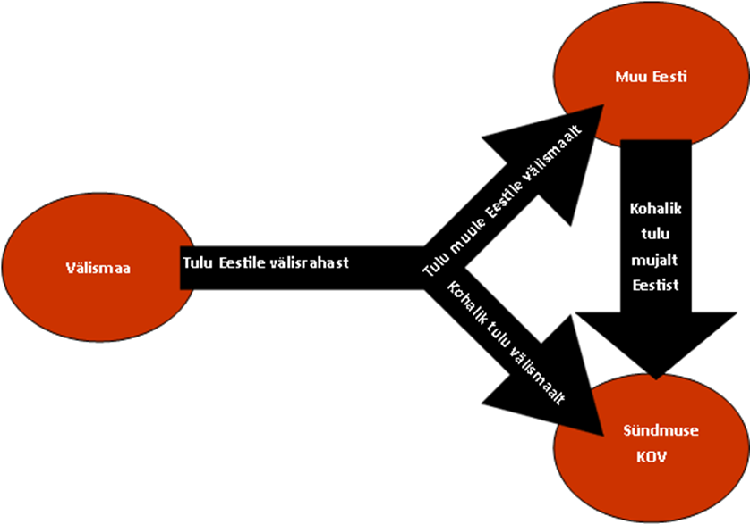
NB! Selle lehe lahtreid ei saa kasutaja muuta. Tulu tähendab vaikimisi tulu leibkondadele. Muudel juhtudel viidatakse maksutulule Vaata ka selgitavaid jooniseid selle lehe paremas servas
Nimetu
KOKKUVÕTLIK HINNANG |  |  | Koondhinnangu skaala | Hinne
Sotsiaal-majandusliku mõju koondhinnang | 2.8 | Mõõdukas soodne mõju | Suur soodne mõju | 5 | (alumine piir)
Üks Eesti poolt sündmusse pandud € toob Eestile: | 0.52 € |  | Oluline soodne mõju | 3 | (alumine piir)
Sotsiaalne mõju | 5 | Suur soodne mõju | Mõõdukas soodne mõju | 1 | (alumine piir)
Mõju hooajalisusele | 0 |  | Nõrk soodne mõju | 0 | (alumine piir)
NB! Praeguse eelarve järgi sündmuse kulud ületavad tulusid. Täienda eelarvet! |  |  | Ebasoodne mõju | 0 | (ülemine piir)
1. MAJANDUSMOODULI VÄLJUND | Majandusmooduli väljundnäitajatest puudub ajafaktor, sest kirjedatakse sündmuse tulu ja tasuvust, sõltumata sellest, millal need tekkisid
1.1. MAJANDUSLIK MÕJU | Sündmuse enda lühiajaline tulu | Kuvandi pikaajalise mõju tulu | Kogutulu koos kuvandi pikaajalise mõjuga | NB! Kuvandi mõju rahaline hinnang on suure määramatusega
Tulu Eestile välisrahast | 319,036 € | 118,295 € | 437,330 € | Tulu, mis jõuab välismaalt Eesti elanikele kas otse korraldajalt, läbi ettevõtluse või ringiga läbi elanike majapidamiste
Esmane tulu Eestile | 127,106 € |  |  | Tulu, mis jõuab Eesti elanikele kas otse korraldajalt või läbi ettevõtluse
Otsene tulu Eestile | 7,352 € |  |  | Töötasu, mis jõuab otse sündmuse korraldajalt Eesti elanikele (leibkondadele)
Kaudne tulu Eestile | 119,754 € |  |  | Ettevõtluse kaudu tekkiv tulu Eesti elanikele
Esmane maksu- ja aktsiisitulu Eestile | 29,775 € | 21,621 € | 51,396 € | Maksutulu korraldajalt ning sündmusega seotud ettevõtetelt
Esilekutsutud tulu Eestile | 191,930 € |  |  | Tulu, mis jõuab Eesti elanikele ringiga läbi elanike majapidamiste
Kadu Eestist | -207,262 € |  | -207,262 € | Eestist välja liikuv raha (miinusmärgiga)
Kohalik tulu välismaalt ja mujalt Eestist | 832,187 € | 922,332 € | 1,754,519 € | Tulu, mis jõuab teistest piirkondadest kohalikele elanikele kas otse, läbi ettevõtluse või läbi elanike majapidamiste
Esmane kohalik tulu | 390,698 € |  |  | Tulu, mis jõuab omavalitsusüksuse elanikele kas otse korraldajalt või läbi ettevõtluse
Otsene kohalik tulu | 124,571 € |  |  | Töötasu, mis jõuab korraldajalt otse sündmuse toimumise omavalitsusüksuse elanikele
Kaudne kohalik tulu | 266,127 € |  |  | Ettevõtluse kaudu tekkiv tulu omavalitsusüksuse elanikele
Otsene kohalik maksutulu | 11,087 € |  |  | KOV-ile laekuv üksikisiku tulumaks korraldaja palgakulult
Esilekutsutud kohalik tulu | 441,489 € |  |  | Tulu, mis jõuab omavalitsusüksuse elanikele ringiga läbi elanike majapidamiste
Kohalik kadu | -233,233 € |  | -233,233 € | KOV-ist välja liikuv raha (miinusmärgiga)
1.2. TASUVUS | Eesti jaoks | Kohaliku omavalitsusüksuse jaoks | Eesti toetajate jaoks | KOV toetuse jaoks | Tasuvus eesti jaoks = kaubandusbilanss Eesti jaoks / Eesti kulud (sh piletiostjad) Kohalik tasuvus = kaubandusbilanss omavalitsusüksuse jaoks / kohalikud kulud, sh piletiostjad Tasuvus Eesti toetajate jaoks = kaubandusbilanss Eesti jaoks / siseriiklikud toetused KOV toetuse tasuvus = kaubandusbilanss omavalitsusüksuse jaoks / KOV toetus Kaubandusbilanss = sihtpiirkonda tulev raha - sihtpiirkonnast välja liikuv raha
Sündmuse tasuvus (kaubandusbilanns/investeering) | 25% | 762% | ei toetata | ei toetata
Kaubandusbilanss | 111,774 € | 598,954 € | 111,774 € | 598,954 €
Tasuvus koos kuvandi mõjuga | 52% |  | ei toetata
Üks sündmusse pandud euro toob tagasi: | 0.52 € | 7.62 € | ei toetata | ei toetata
Bilanss riigieelarve jaoks (esmane tulu - kulu) | 29,775 € |  |  |  | Bilanss riigieelarve jaoks on siin konservatiivne, arvestamata ei esilekutsutud ega kuvandi tulu
Sündmust võiks lugeda tasuvaks, kui selle tasuvus on üle 0%. |  |  | Kui sündmust ei toetata, pole võimalik selle tasuvust arvutada

2. SOTSIAALMOODULI VÄLJUND
Väärtused -1 kuni +5.
Mõju kohalikule kogukonnale | 5 | Suur soodne mõju

3. KUVANDIMOODULI VÄLJUND
Väärtused 0 kuni 5.
Kuvandi väljundnäitajad
Mõju Eesti kuvandile | 1 | Väga nõrk soodne mõju
Mõju KOV-i kuvandile | 4 | Oluline soodne mõju
Mõju Eesti külastatavusele | 1 | Väga nõrk soodne mõju
Mõju KOV-i külastatavusele | 5 | Suur soodne mõju
Sündmuse mõjust tulenev pikaajaline rahasüst Eestisse | 118,295 € | Pikaajaline tulu, mis eeldab, et tänu paranenud kuvandile tuleb Eestisse rohkem väliskülastajaid
Sh maksud | 21,621 € | Kuvandi mõjul saabuvate väliskülastajatelt saadav maksutulu
Sündmuse mõjust tulenev pikaajaline rahasüst KOV-i | 922,332 € | Pikaajaline tulu, mis eeldab, et tänu paranenud kuvandile tuleb omavalitsusse rohkem väliskülastjaid

